Прайс
 | Пушистая ёлка |  |  |  |  |  |  | Олимпийская
 | Размер | Диаметр н. яруса | Цена | Вес,кг | кол-во | Общая сумма |  | Размер | Диаметр н. яруса | Цена | Вес,кг | кол-во | Общая сумма
Самая популярная модель. Сборная конструкция. Состоит из нескольких ярусов в зависимости от высоты. Веточки вставляются в пазы, начиная от 120 см. Хвоя густая, не лысый Китай! Это самая качественная модель в этой серии. На нижнем ярусе - 7 густых лапок. Подставка 60-90см - пластик, от 120 см - металл. | 60 | 0.65 м | 190р. | 0.39 |  | 0 | Эта модель точно такая же как Олимпийская Зеленая, только кончики имеют белое напыление, создаётся эффект заснеживания. | 100 | 1.0 м | 1,100р. | 3.50 |  | 0
 | 90 | 0.8 м | 290р. | 0.76 |  |  |  | 130 | 1.1 м | 1,600р. | 4.50
 | 120 | 1.0 м | 720р. | 1.90 |  |  |  | 150 | 1.2 м | 1,950р. | 4.50
 | 150 | 1.1 м | 1,020р. | 3.50 |  |  |  | 180 | 1.4 м | 2,670р. | 6.00
 | 180 | 1.2 м | 1,420р. | 4.50 |  |  |  | 200 | 1.5 м | 3,300р. | 6.50
 | 210 | 1.4 м | 1,770р. | 6.00 |  |  |  | 220 | 1.6 м | 3,850р. | 8.00
 | 240 | 1.5 м | 2,520р. | 8.00 |  |  |  | 250 | 1.7 м | 5,650р. | 9.00
 | 300 | 1.6 м | 4,020р. | 10.00 |  |  |  | 300 | 1,8 м | 10,300р. | 10.00

 | Светодиодная ёлка с напылением |  |  |  |  |  |  | Принцесса
Это елка из КНР, со встроенными светодиодами. Начиная от 150 см - сборная конструкция из 2 частей. Ветки с имеют белые кончики (не напыление). Очень красиво выглядит в темноте. Подставка - металл, начиная со 120 см. Китай | Размер | Диаметр н. яруса | Цена | Вес,кг | кол-во | Общая сумма | Хвоя у этой модели похожа на Заснеженную Премиум, только она идёт сразу от ствола. Конструкция не сборная, целиковая. Массивнее чем у Заснеженной. Подставка - прочный пластик. | Размер | Диаметр н. яруса | Цена | Вес,кг | кол-во | Общая сумма
 | 60 | 0.65 м | 1,340р. | 0.39 |  | 0 |  | 100 | 0,8 м | 900р. | 1.90 |  | 0
 | 90 | 0.8 м | 1,940р. | 0.76 |  |  |  | 130 | 0,8 м | 1,250р. | 3.50
 | 120 | 1.0 м | 2,340р. | 1.90 |  |  |  | 160 | 0,8 м | 1,750р. | 4.50
 | 150 | 1.1 м | 2,840р. | 3.50 |  |  |  | 190 | 0,8 м | 2,500р. | 6.00
 | 180 | 1.2 м | 3,740р. | 4.50 |  |  |  | 220 | 0,8 м | 3,550р. | 7.00
 | 210 | 1.3 м | 4,550р. | 6.00

 | Сказка |  |  |  |  |  |  | Кристалл Премиум, белые кончики
Конструкция сборная. У 100-120 см - 1 часть, от 150 см - из 2 частей. Все ветки уже идут от ствола, не нужно собирать. Более массивная модель, чем Заснеженная Премиум. Подставка - прочный пластик. | Размер | Диаметр н. яруса | Цена | Вес,кг | кол-во | Общая сумма | Эта модель похожа на Олимпийскую. Только она еще более густая. Кончики заостренные, имеют салатовое или белое напыление с блестками. Имеет премиальный вид. | Размер | Диаметр н. яруса | Цена | Вес,кг | кол-во | общая сумма
 | 100 | 0.8 м | 800р. | 1.90 |  | 0 |  | 120 | 1.1 м | 3,400р. | 1.90 |  | 0
 | 120 | 1.0 м | 1,080р. | 3.50 |  |  |  | 150 | 1.2 м | 4,500р. | 3.50
 | 150 | 1.1 м | 1,350р. | 4.50 |  |  |  | 180 | 1.4 м | 5,900р. | 4.50
 | 180 | 1.2 м | 1,900р. | 6.00 |  |  |  | 220 | 1.5 м | 7,000р. | 8.00
 | 200 | 1.4 м | 2,300р. | 6.50 |  |  |  | 250 | 1.6 м | 8,600р. | 9.00
 | 220 | 1.5 м | 2,760р. | 8.00 |  |  |  | 300 | 1.7 м | 12,100р. | 10.00
 | 250 | 1.6 м | 4,150р. | 9.00

 | Класическая |  |  |  |  |  |  | Ель Олимпийская Зеленая
Эта модель похожа на Лесную Сказку, только у этой модели - ножка металлическая, не пластик. Классический недорогой вариант елки. | Размер | Диаметр н. яруса | Цена | Вес,кг | кол-во | общая сумма | У этой модели в отличии от Сказки закруглены кончики. Выверенный размер и количество ярусов создают чёткую пирамидальную форму. Веток и отростков на ёлке достаточное количество для полного заполнения просветов. Подставка - прочный пластик. | Размер | Диаметр н. яруса | Цена | Вес,кг | кол-во | Общая сумма
 | 120 | 1.0 м | 1,000р. | 1.90 |  | 0 |  | 100 | 1.0 м | 1,100р. | 3.50 |  | 0
 | 150 | 1.1 м | 1,320р. | 3.50 |  |  |  | 130 | 1.1 м | 1,600р. | 4.50
 | 180 | 1.2 м | 1,760р. | 4.50 |  |  |  | 150 | 1.2 м | 1,950р. | 4.50
 | 210 | 1.4 м | 2,290р. | 6.00 |  |  |  | 180 | 1.4 м | 2,670р. | 6.00
 | 240 | 1.5 м | 2,750р. | 8.00 |  |  |  | 200 | 1.5 м | 3,300р. | 6.50
 | 300 | 1.6 м | 4,150р. | 10.00 |  |  |  | 220 | 1.6 м | 3,850р. | 8.00
 |  |  |  |  |  |  |  | 250 | 1.7 м | 5,650р. | 9.00
 |  |  |  |  |  |  |  | 300 | 1,8 м | 10,300р. | 10.00
 | Ель Литая Президентская
Самая премиальная модель. Материал -100% силикон, не ПВХ. Максимально похожа на ёлку. Подставка - металл. | Размер | Диаметр н. яруса | Цена | Вес,кг | кол-во | общая сумма
 | 150 | 1.2 м | 3,900р. | 4.50 |  | 0 | Сумма Вашего заказа |  | 0
 | 180 | 1.3 м | 6,200р. | 6.00
 | 210 | 1.5 м | 8,200р. | 8.00

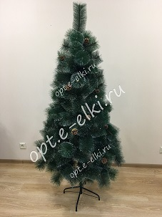
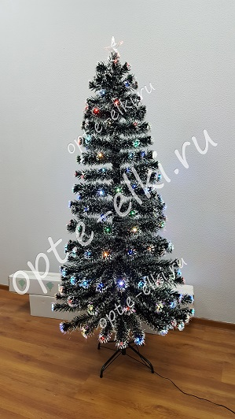
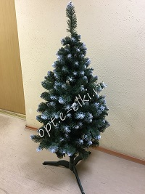
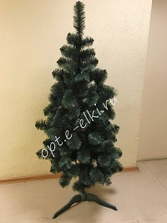
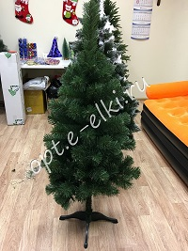
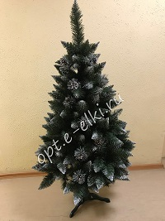

Пушистая |  | Светодиодная |  | Сказка |  |  | Олимпийская |  | Принцесса |  |  | Кристал
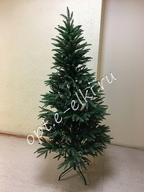
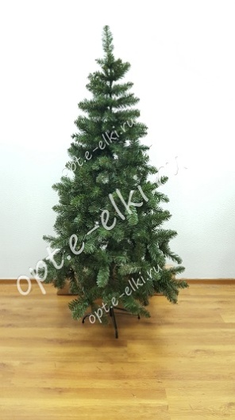
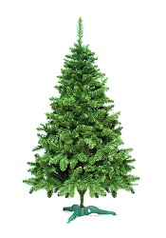

 | Классическая |  |  | Ель Литая Президентская |  |  |  |  | Ель Олимпийская Зеленая

